Sheet1
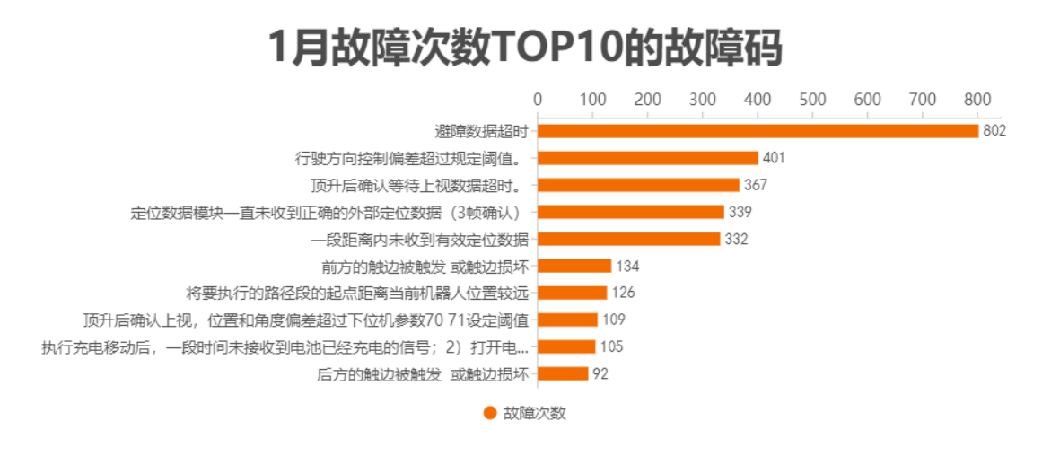
故障描述 | 故障次数
后方的触边被触发 或触边损坏 | 92
执行充电移动后，一段时间未接收到电池已经充电的信号；2）打开电源48V操作，一段时间未接受到电池48V开启的信号，就会报错 | 105
顶升后确认上视，位置和角度偏差超过下位机参数70 71设定阈值 | 109
将要执行的路径段的起点距离当前机器人位置较远 | 126
前方的触边被触发 或触边损坏 | 134
一段距离内未收到有效定位数据 | 332
定位数据模块一直未收到正确的外部定位数据（3帧确认） | 339
顶升后确认等待上视数据超时。 | 367
行驶方向控制偏差超过规定阈值。 | 401
避障数据超时 | 802

